java설계
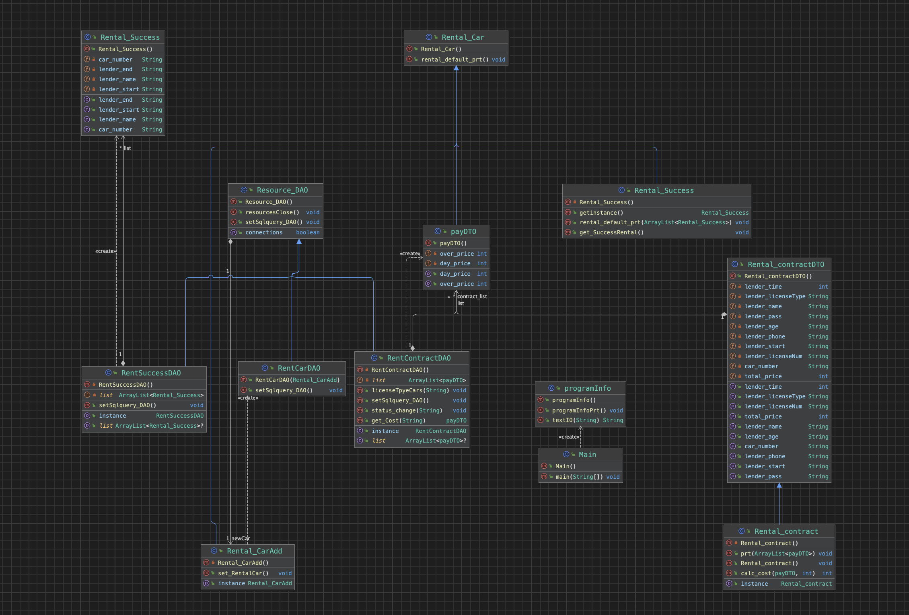

클래스_연결_고민
zx
Super-추상클래스 | Sub Class 1 | DTO-렌트진행
드라이버/리소스DAO | DAO-차량등록
zx
zx
 | Sub Class 2
 | DAD-렌트완료 | DTO-렌트완료처리

 | Sub Class 3
 | DAO-렌트진행
 |  | Info-프로그램시작

zx
 |  | Main
Super Class | Sub Class 1
Car의 기본정의 DTO | DTO-차종별결제테이블
zx
zx
 | Sub Class 2 | * 최대한 싱글톤으로 구현하기
 | Info-차량등록시작 | * super Class는 가장 명확하고 구체적인
 |  | is-a가 명확한 클래스로 잡기
 | Sub Class 3 | * 추상클래스는 공통적인 처리가 들어간
 | Info-렌트완료출력 | 기능이 있는 주제로 잡기

zx
Super Class | Sub Class 1
렌트예약 DTO | Info-렌트진행시작

